Blad1
 |  | Ik heb hier de spanning uitgezet tegen de frequentie van de bc550 transistor in een zaagtand VCO. Met een condensator van 100nF

Frequentie tegen spanning bc550 base
 |  | U-base | Frequentie
 |  | 0 | 0.05
 |  | 0.5 | 2.5
 |  | 1 | 122
 |  | 1.5 | 230
 |  | 2 | 363
 |  | 2.5 | 480
 |  | 3 | 604
 |  | 3.5 | 713
 |  | 4 | 844
 |  | 4.5 | 950
 |  | 5 | 1076
 |  | 5.5 | 1182
 |  | 6 | 1297
 |  | 6.5 | 1395
 |  | 7 | 1509
 |  | 7.5 | 1606
 |  | 8 | 1706
 |  | 8.5 | 1809
 |  | 9 | 1940
 |  | 9.5 | 1986
 |  | 10 | 2113
 |  | 10.5 | 2139
 |  | 11 | 2165
 |  | 11.5 | 2248
 |  | 12 | 2329

 |  | Nu met een spanningsdeler van 1/25 en een 10nF condensator ipv 100nF

Frequentie tegen spanning base
 |  | U-loper | U-base | Frequentie
 |  | 0 | 0 | 0.1
 |  | 0.5 | 0.024 | 0.1
 |  | 1 | 0.047 | 0.11
 |  | 1.5 | 0.073 | 0.11
 |  | 2 | 0.093 | 0.11
 |  | 2.5 | 0.114 | 0.12
 |  | 3 | 0.136 | 0.12
 |  | 3.5 | 0.16 | 0.12
 |  | 4 | 0.19 | 0.12
 |  | 4.5 | 0.21 | 0.12
 |  | 5 | 0.23 | 0.11
 |  | 5.5 | 0.25 | 0.12
 |  | 6 | 0.28 | 0.13
 |  | 6.5 | 0.3 | 0.13
 |  | 7 | 0.32 | 0.14
 |  | 7.5 | 0.35 | 0.2
 |  | 8 | 0.37 | 0.4
 |  | 8.5 | 0.39 | 0.8
 |  | 9 | 0.41 | 1.3
 |  | 9.5 | 0.43 | 3.3
 |  | 10 | 0.45 | 6.6
 |  | 10.5 | 0.48 | 13.3
 |  | 11 | 0.5 | 23.5
 |  | 11.5 | 0.52 | 36.2
 |  | 12 | 0.54 | 52.3

 |  | Deze waardes zijn bepaald door het volgende schema:

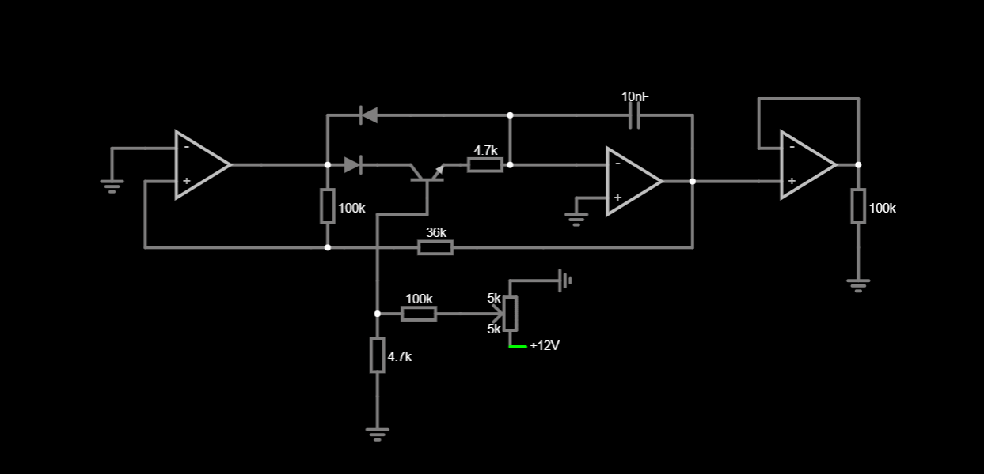

 |  | In de eerste meting was het schema wat anders, de condensator was 100nF en de spanningsdeler na de loper van de potmeter ontbrak.

 |  | Ik heb later de 4.7K verwisseld voor een 15K, zodat mijn potmeter een groter bereik had.

frequentie op spanning

 |  |  |  |  |  |  |  |  |  | nu met 20nf condensator en de weerstand waar de spanning op staat is 5.6k + 1k
 | met een 20nf condensator en een spanningsdeler van 1 / 6,6 |  |  |  |  |  |  |  |  | voltage | freq
 |  |  |  |  |  |  |  |  |  | 0 | 317
 |  | voltage | freq |  |  |  |  |  |  | 1 | 317
 |  | 0 | 317 |  |  |  |  |  |  | 2 | 317
 |  | 1 | 613 |  |  |  |  |  |  | 3 | 374
 |  | 2 | 1617 |  |  |  |  |  |  | 4 | 461
 |  | 3 | 2537 |  |  |  |  |  |  | 5 | 576
 |  | 4 | 3546 |  |  |  |  |  |  | 6 | 750
 |  | 5 | 4555 |  |  |  |  |  |  | 7 | 922
 |  |  |  |  |  |  |  |  |  | 8 | 1124
 |  |  |  |  |  |  |  |  |  | 9 | 1240
 |  |  |  |  |  |  |  |  |  | 10 | 1413

 |  | nu met 4,6 / 1k
 |  | v | f
 |  | 0 | 317
 |  | 1 | 345
 |  | 2 | 345
 |  | 3 | 403
 |  | 4 | 547
 |  | 5 | 778

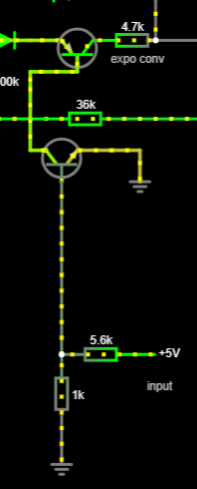

 |  | Nu met een pnp die een npn voedt, waar de spanningsdeler op staat
 |  | U in | Frequentie
 |  | 0 | 317
 |  | 1 | 374
 |  | 2 | 374
 |  | 3 | 2710
 |  | 4 | 10660
 |  | 5 | 10700

 |  | Nu met 100nF condensator
 |  | U-in (V) | Ube (mV) | frequentie (Hz)
 |  | 0 | 0 | 60
 |  | 0.5 | 75 | 66
 |  | 1 | 150 | 70
 |  | 1.5 | 227 | 72
 |  | 2 | 303 | 72
 |  | 2.5 | 378 | 95
 |  | 3 | 454 | 530
 |  | 3.5 | 529 | 2590
 |  | 4 | 597 | 2652
 |  | 4.5 | 638 | 2710
 |  | 5 | 660 | 2710

 |  | Nu zonder de Finetune weerstand loop, dit zorgde voor een standaardfrequentie zonder dat er een ingangspanning was
 |  | U-in | U-be | frequentie
 |  | 0 | 0 | 0
 |  | 0.5 | 75 | 0
 |  | 1 | 150 | 0
 |  | 1.5 | 225 | 0
 |  | 2 | 300 | 2
 |  | 2.5 | 375 | 25
 |  | 3 | 450 | 460
 |  | 3.5 | 525 | 2500
 |  | 4 | 600 | 2500
 |  | 4.5 | 638 | 2500
 |  | 5 | 650 | 2500

De actieve regio van een transistor zit ongeveer tussen 350 en 550 mv , de spanningsdeler moet dus ook rond dit niveau zitten. De 1/6,6 is dus nog te groot, in plaats daarvan zorg ik nu voor een spanningsdeler van 1/25 zodat we in de bruikbare 200mv range zitten
frequentie tegen de ingangspanning
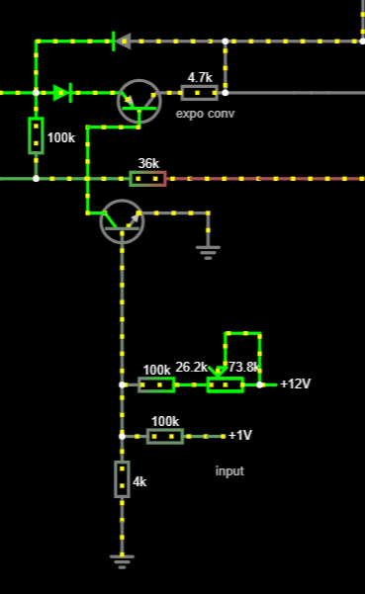
 |  |  |  |  | nu heb ik deze setup
 |  |  |  |  | U-in | U-base | frequentie | U-in | frequentie
 |  |  |  |  | 0 | 314 | 0 | 0 | 0
 |  |  |  |  | 0.5 | 332 | 4 | 0.5 | 4
 |  |  |  |  | 1 | 350 | 8 | 1 | 8
 |  |  |  |  | 1.5 | 370 | 17 | 1.5 | 17
 |  |  |  |  | 2 | 390 | 36 | 2 | 36
 |  |  |  |  | 2.5 | 407 | 76 | 2.5 | 76
 |  |  |  |  | 3 | 426 | 157 | 3 | 157
 |  |  |  |  | 3.5 | 445 | 321 | 3.5 | 321
 |  |  |  |  | 4 | 463 | 650 | 4 | 650
 |  |  |  |  | 4.5 | 482 | 1328 | 4.5 | 1328
 |  |  |  |  | 5 | 500 | 2524 | 5 | 2524

 |  |  |  |  | Dit lijkt nu veeel meer op een exponienteel gedrag. Op het moment is het 0,5V per octaaf

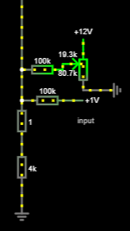
 |  |  |  |  | Nu heb ik de loper aan de 100k zitten, en de ene kant van de potmeter aan +12, de andere aan ground. Voor een variabele spanningsdeler.
 |  |  |  |  | ook heb ik nu een 1k trimmer onder de 4k zitten voor instelbare lineariteit
 |  |  |  |  | U-in | freq
 |  |  |  |  | 0 | 1
 |  |  |  |  | 1 | 8
 |  |  |  |  | 2 | 34
 |  |  |  |  | 3 | 142
 |  |  |  |  | 4 | 580
 |  |  |  |  | 5 | 2300

